Pruebas No funcionales
ID | Caso de Prueba | SUT | Datos de prueba | Setup | Pasos de la Prueba | Resultado Esperado | Oracle | Teardown | Fecha | Verificación | Versión | Evidencia | Comentarios
NF-001 | Tiempo de respuesta del chatbot (rendimiento) con mensaje pequeño (50< ) caracteres | Modulo Chat | Link: https://valdiv-ia.inf.uach.cl/ correo: test@gmail.com contraseña: 87654321 |  | -Entrar a link -Iniciar sesión con credenciales de datos de prueba -Entrar al chat -Enviar mensaje de datos de prueba -Medir prueba con cronometro (no es necesario precisión exacta) | Respuesta en <30 segundos | Rudy Richter | N/A | 2025-11-14 | Passed | 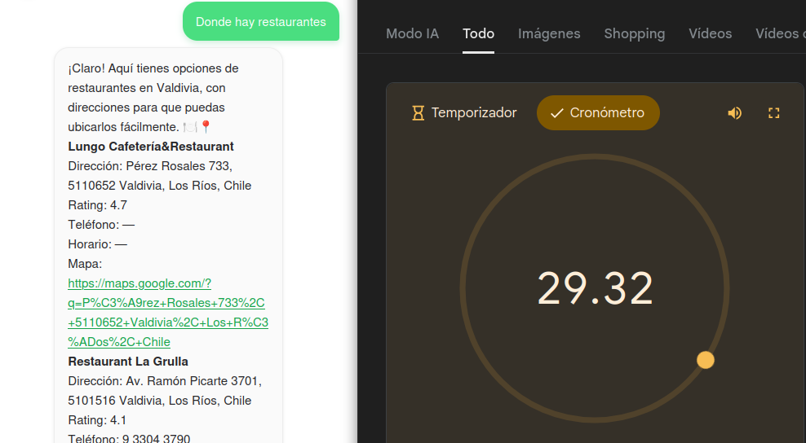 fadacda0911a46de6262a038a181dbd854c5c8f0 |  | El cronometro fue iniciado previo a enviar el mensaje y pausado luego de la llegada del mensaje
NF-002 | Tiempo de respuesta del chatbot (rendimiento) con mensaje mediano (50-100 caracteres) | Modulo Chat | Link: https://valdiv-ia.inf.uach.cl/ correo: test@gmail.com contraseña: 87654321 |  | -Entrar a link -Iniciar sesión con credenciales de datos de prueba -Entrar al chat -Enviar mensaje de datos de prueba -Medir prueba con cronometro (no es necesario precisión exacta) | Respuesta en <45 segundos | Rudy Richter | N/A | 2025-11-14 | Passed | 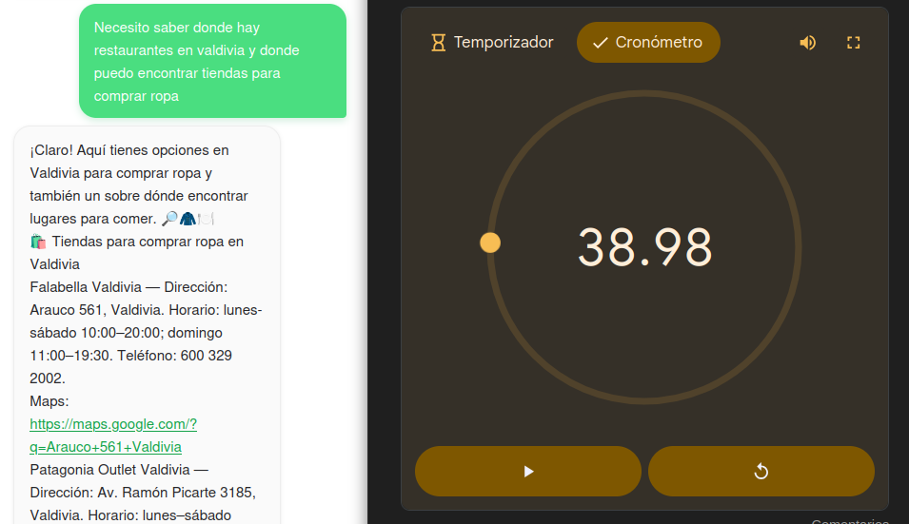 fadacda0911a46de6262a038a181dbd854c5c8f0 |  | El cronometro fue iniciado previo a enviar el mensaje y pausado luego de la llegada del mensaje
NF-003 | Tiempo de respuesta del chatbot (rendimiento) con mensaje grande ( >100 caracteres) | Modulo Chat | Link: https://valdiv-ia.inf.uach.cl/ correo: test@gmail.com contraseña: 87654321 |  | -Entrar a link -Iniciar sesión con credenciales de datos de prueba -Entrar al chat -Enviar mensaje de datos de prueba -Medir prueba con cronometro (no es necesario precisión exacta) | Respuesta en <60 segundos | Rudy Richter | N/A | 2025-11-14 | Passed | 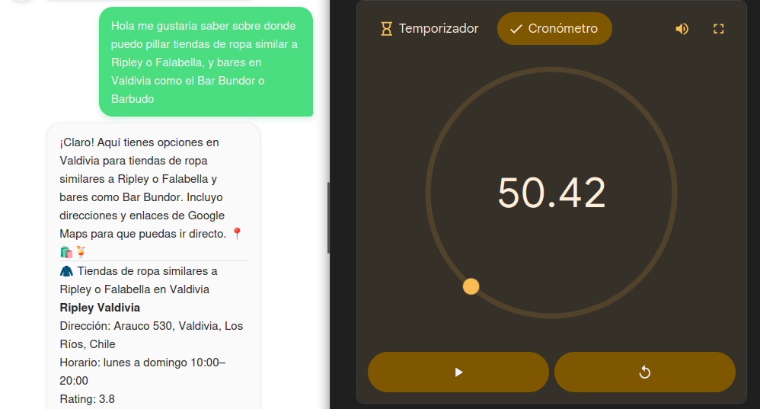 fadacda0911a46de6262a038a181dbd854c5c8f0 |  | El cronometro fue iniciado previo a enviar el mensaje y pausado luego de la llegada del mensaje

NF-004 | Uptime de la página | Servidor | link: https://uptimerobot.com/ |  | En este caso se usa una página llamada uptimerobot, donde se creó una cuenta para hacer segumiento del uptime de la página del chatbot, por motivos de seguridad no se compartirán los datos de la cuenta pero se subirán las estadisticas de uptime | Uptime > 96% | Rudy Richter | N/A | 2025-12-19 | Passed | 6684b4b5c312eb86722a37a9677c5ba09e4d8927

HU-F001 - Chat
HU-F001 - Como Usuario Web quiero iniciar un nuevo chat para comenzar una conversación desde cero sin distracciones de chats anteriores.
Criterios de aceptación: Hay un botón disponible para iniciar una nueva conversación Al iniciar un nuevo chat, la ventana de conversación aparece vacía. El historial anterior no se mezcla con el nuevo chat. Se crea una sesión (fecha-hora, ip)
 | Caso de Prueba | SUT | Datos de prueba | Setup | Pasos de la Prueba | Resultado Esperado | Oracle | Teardown | Fecha | Verificación | Versión | Evidencia
H1-001 | Probar límite longitud mensajes | Módulo entrada de chat de la aplicación web | Mensaje > 300 caracteres Link: https://valdiv-ia.inf.uach.cl/ correo: test@gmail.com contraseña: 87654321 |  | - Entrar al link - Iniciar sesion con las credenciales de datos - Ir al chat - Enviar mensaje de sobre 300 caracteres | Mensaje de error mostrando límite de longitud / Limite de longitud de mensaje | Rudy Richter | Reiniciar página web | 29/09/2025 & 11/11/2025 | Correcto | d9279c7b49ed3f49706d4d66ad99ed49dbaa423e
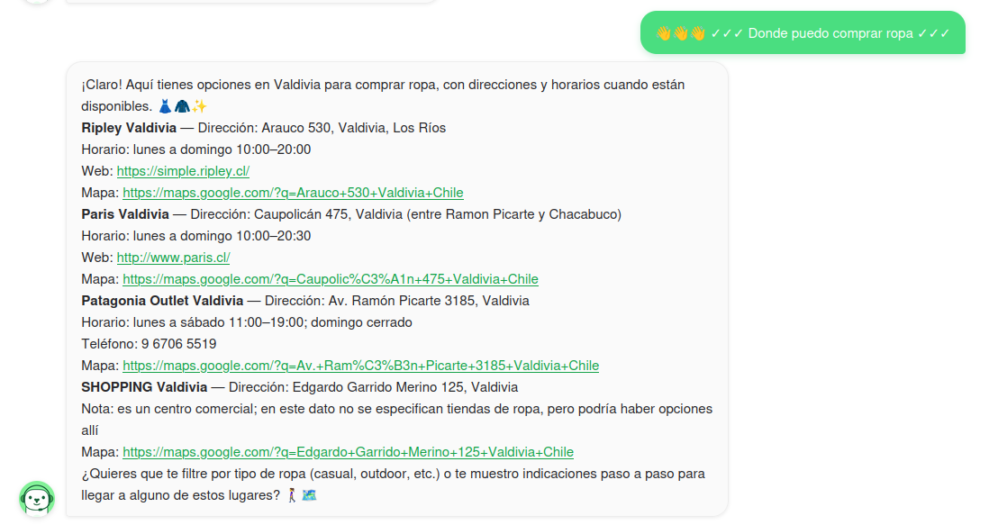
H2-001 | Probar envío de emojis | Módulo chat de la aplicación web | Mensaje con emojis y caracteres especiales "😀😃😄😁😆😅🤣😂🙂🙃🫠😉😊 😇🥰😍🤩😘😗☺️😚😙🥲😋" Link: https://valdiv-ia.inf.uach.cl/ correo: test@gmail.com contraseña: 87654321 |  | - Entrar al link - Iniciar sesion con las credenciales de datos - Navegar a la página de chat - Enviar mensaje con emojis | Envio normal, y respuesta normal | Rudy Richter | Reiniciar página web | 29/09/2025 & 11/11/2025 | Correcto | d9279c7b49ed3f49706d4d66ad99ed49dbaa423e

HU-F002
HU-F002 - Como Usuario Web quiero continuar un chat anterior para retomar mis consultas previas sin perder el contexto.
Criterios de aceptación: El sistema debe permitir a un usuario autenticado visualizar la lista de sus chats previos. El usuario debe poder seleccionar un chat previo y cargar el historial completo en la interfaz. Los mensajes deben mostrarse en orden cronológico y con el mismo formato que un chat en curso. Si un usuario no tiene chats previos, el sistema debe mostrar un mensaje claro de "No hay chats disponibles". Los datos deben persistirse correctamente en MongoDB y asociarse al usuario en PostgreSQL. La operación de carga del historial debe completarse en <2 segundos en condiciones normales. Deben manejarse errores (chat no encontrado, usuario sin permisos, problemas de conexión).
ID | Caso de Prueba | SUT | Datos de prueba | Setup | Pasos de la Prueba | Resultado Esperado | Oracle | Teardown | Fecha | Verificación | Versión | Evidencia
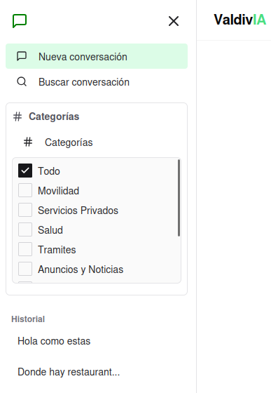
H1-002 | Revisar Historial | Historial chats | Link: https://valdiv-ia.inf.uach.cl/ correo: test@gmail.com contraseña: 87654321 |  | - Abrir link - Iniciar Sesión - Iniciar Chat - Enviar mensajes - Recargar Pagina - Iniciar Sesión - Revisar Historial | Los mensajes son iguales en el historial del chat a los que se mandaron anteriormente | Rudy Richter | N/A | 3/11/2025 & 14/11/2025 | Passed | fadacda0911a46de6262a038a181dbd854c5c8f0
H2-002 | Historial no se borra al cerrar sesión | Historial chats Sesiones | Link: https://valdiv-ia.inf.uach.cl/ correo: test@gmail.com contraseña: 87654321 |  | - Abrir link - Iniciar Sesión -Enviar Mensajes -Cerrar Sesión - Volver a iniciar Sesión | El historial de mensajes seguirá igual al cerrar y volver a abrir sesión | Rudy Richter | N/A | 3/11/2025 & 14/11/2025 | Passed | fadacda0911a46de6262a038a181dbd854c5c8f0

HU-F004
HU-F004 - Como Usuario Web quiero ingresar texto para dar a conocer mi consulta.
Criterios de aceptación: Existe un campo de entrada de texto accesible en la interfaz. El sistema envía la consulta al presionar “Enter” o el botón de enviar. El mensaje enviado se visualiza en el historial de chat.
ID | Caso de Prueba | SUT | Datos de prueba | Setup | Pasos de la Prueba | Resultado Esperado | Oracle | Teardown | Fecha | Verificación | Versión | Evidencia | Comentarios
H1-004 | Probar límite longitud mensajes | Módulo entrada de chat de la aplicación web | Mensaje > 300 caracteres Link: https://valdiv-ia.inf.uach.cl/ correo: test@gmail.com contraseña: 87654321 |  | - Entrar al link - Iniciar sesion con las credenciales de datos - Ir al chat - Enviar mensaje de sobre 300 caracteres | Mensaje de error mostrando límite de longitud / Limite de longitud de mensaje | Rudy Richter | Reiniciar página web | 29/09/2025 & 11/11/2025 | Correcto | d9279c7b49ed3f49706d4d66ad99ed49dbaa423e |  | Abajo a la derecha de la imagen se ve el limite de longitud de mensaje
H2-004 | Probar envío de emojis | Módulo chat de la aplicación web | Mensaje con emojis y caracteres especiales "😀😃😄😁😆😅🤣😂🙂🙃🫠😉😊 😇🥰😍🤩😘😗☺️😚😙🥲😋" Link: https://valdiv-ia.inf.uach.cl/ correo: test@gmail.com contraseña: 87654321 |  | - Entrar al link - Iniciar sesion con las credenciales de datos - Navegar a la página de chat - Enviar mensaje con emojis | Envio normal, y respuesta normal | Rudy Richter | Reiniciar página web | 29/09/2025 & 11/11/2025 | Correcto | 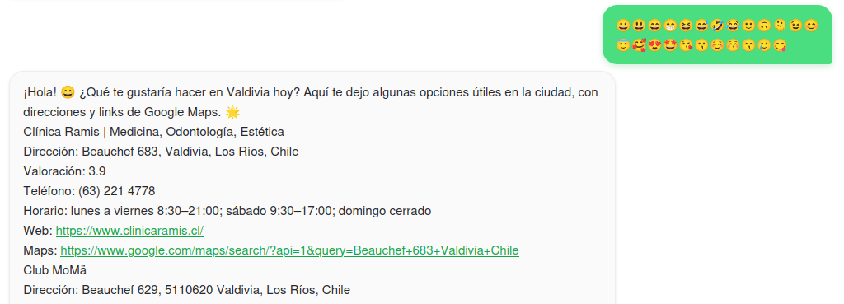 d9279c7b49ed3f49706d4d66ad99ed49dbaa423e

HU-F005
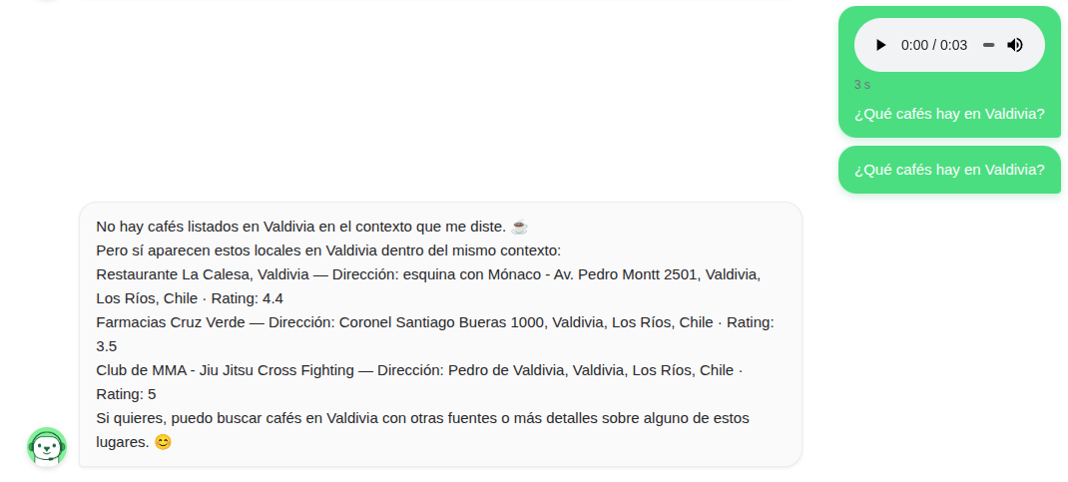
HU-F005 - Como Usuario Web quiero ingresar mi consulta por voz para agilizar la interacción sin escribir.
Criterios de aceptación: El sistema es capaz de recibir un mensaje de voz El sistema es capaz de transcribir el mensaje de voz a texto El sistema es capaz de leer la transcripción y responder según eso
ID | Caso de Prueba | SUT | Datos de prueba | Setup | Pasos de la Prueba | Resultado Esperado | Oracle | Teardown | Fecha | Verificación | Versión | Evidencia
H5-001 | Grabar y enviar consulta por voz | Modulo de chat, boton de mensaje de voz | Link: https://valdiv-ia.inf.uach.cl/ correo: test@gmail.com contraseña: 87654321 |  | -Entrar a link -Iniciar sesión -Entrar al chat -Apretar Microfono a la derecha de la barra de mensaje -Habilitar microfono en la pagina si es necesario -Hablar claramente "¿Que cafes hay en Valdivia?" -Enviar | Mensaje que se haya entendido correctamente, aparece en el chat "¿Qué cafés hay en Valdivia?" | Rudy Richter | N/A | 10/11/2025 | Passed | daa4d8d26f629dfa86fc9e9b397497d5153206b4
H5-002 | Transcripción correcta de mensaje | Modulo de chat, boton de mensaje de voz | Link: https://valdiv-ia.inf.uach.cl/ correo: test@gmail.com contraseña: 87654321 |  | -Entrar a link -Iniciar sesión -Entrar al chat -Apretar Microfono a la derecha de la barra de mensaje -Habilitar microfono en la pagina si es necesario -Hablar claramente "¿Que cafes hay en Valdivia?" -Enviar | Ver la transcripción del mensaje: "¿Qué cafés hay en Valdivia?" | Rudy Richter | N/A | 10/11/2025 | Passed | daa4d8d26f629dfa86fc9e9b397497d5153206b4
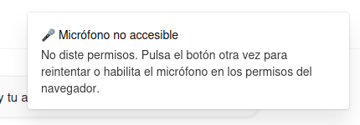
H5-003 | Permiso denegado de microfono | Modulo de chat, boton de mensaje de voz | Link: https://valdiv-ia.inf.uach.cl/ correo: test@gmail.com contraseña: 87654321 |  | -Entrar a link -Iniciar sesión -Entrar al chat -No habilitar microfono en la pagina -Intentar enviar mensajes de voz | Mensaje de error que no esta habilitado el microfono, mensaje: 🎤 Micrófono no accesible No diste permisos. Pulsa el botón otra vez para reintentar o habilita el micrófono en los permisos del navegador. | Rudy Richter | N/A | 10/11/2025 | Passed | 37ca0133229eaba6d74b92c68bc2d679586c6e80

HU-F007
HU-F007 - Como Usuario Web quiero visualizar los resultados en tabla o listado para comparar rápidamente varias opciones.

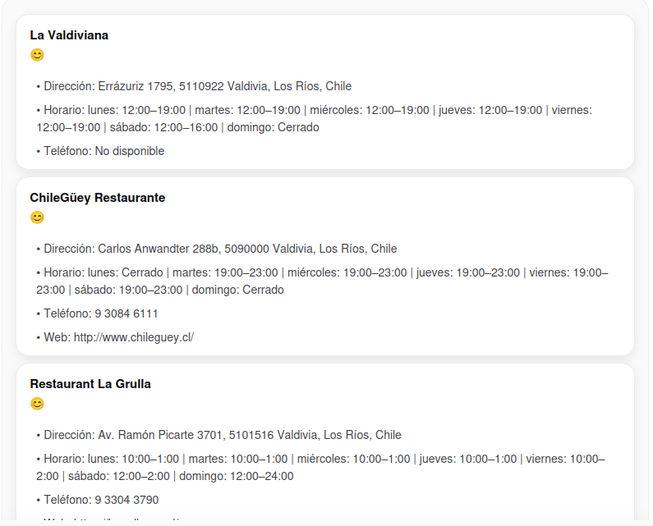
ID | Caso de Prueba | SUT | Datos de prueba | Setup | Pasos de la Prueba | Resultado Esperado | Oracle | Teardown | Fecha | Verificación | Versión | Evidencia
H1-007 | Entrega de información en tabla o lista | Modulo de chat | Link: https://valdiv-ia.inf.uach.cl/ correo: test@gmail.com contraseña: 87654321 consulta: quiero saber restaurantes en valdivia |  | -Ingresar al link -Iniciar sesión -Preguntar por consulta de datos de prueba | Entrega de respuesta en lista o tabla | Rudy Richter |  | 2025-12-19 | Passed | 6684b4b5c312eb86722a37a9677c5ba09e4d8927

HU-F009
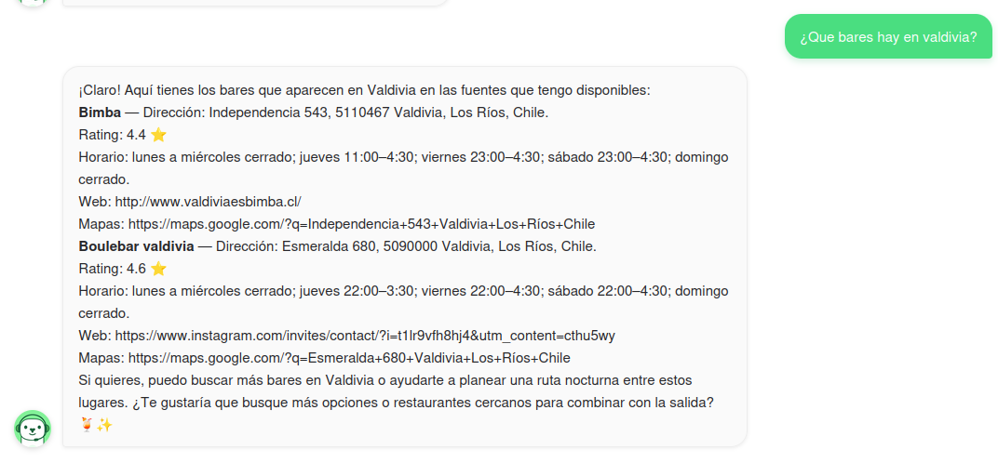
HU-F009 - Como Usuario Web quiero recibir respuestas en texto enriquecido para comprender mejor la información (ej. negritas, enlaces, listas).
Criterios de aceptación: El chatbot responde con emojis El chatbot responde con negritas El chatbot responde con listas
ID | Caso de Prueba | SUT | Datos de prueba | Setup | Pasos de la Prueba | Resultado Esperado | Oracle | Teardown | Fecha | Verificación | Versión | Evidencia
H1-009 | Verificación texto enriquecido | Modulo de chat | Link: https://valdiv-ia.inf.uach.cl/ correo: test@gmail.com contraseña: 87654321 |  | -Iniciar sesión con los datos -Entrar al chat -Escribir consulta "¿Que bares hay en Valdivia?" -Enviar | Chatbot devuelve mensaje con emojis, texto en negrita, listas, etc. | Rudy Richter | N/A | 2025-11-11 | Passed | f598cc0b81f24ae0e1c7066690bda979c81c3802
H2-009 | Renderizado de negritas | Modulo de chat | Link: https://valdiv-ia.inf.uach.cl/ correo: test@gmail.com contraseña: 87654321 |  | -Iniciar sesión con los datos -Entrar al chat -Escribir consulta "¿Que bares hay en Valdivia?" -Enviar | Chatbot devuelve letras negritas correctamente, no con simbolos de "*". | Rudy Richter | N/A | 2025-11-11 | Passed | f598cc0b81f24ae0e1c7066690bda979c81c3802

HU-F015
HU-F015 - Como Usuario Web quiero dejar comentarios o sugerencias para mejorar la calidad del asistente y sus respuestas.

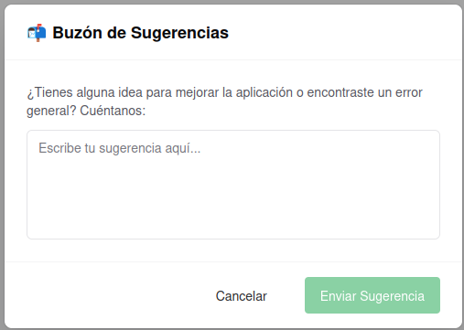
ID | Caso de Prueba | SUT | Datos de prueba | Setup | Pasos de la Prueba | Resultado Esperado | Oracle | Teardown | Fecha | Verificación | Versión | Evidencia
H1-015 | Sugerencia enviada correctamente | Modulo de sugerencias | Sugerencia: "Sugerencia de prueba" Link: https://valdiv-ia.inf.uach.cl/ correo: test@gmail.com contraseña: 87654321 |  | -Ingresar a link -Iniciar Sesión -Apretar en icono de lapiz que esta abajo a la izquierda, al lado del nombre de usuario -Ingresar Sugerencia de los datos de prueba -Enviar | Un mensaje de confirmación que se envió la sugerencia | Rudy Richter |  | 2025-12-19 | Failed | 6684b4b5c312eb86722a37a9677c5ba09e4d8927
H2-015 | Envio con campo vacio | Modulo de sugerencias | Sugerencia: "" Link: https://valdiv-ia.inf.uach.cl/ correo: test@gmail.com contraseña: 87654321 |  | -Ingresar a link -Iniciar Sesión -Apretar en icono de lapiz que esta abajo a la izquierda, al lado del nombre de usuario -Dejar campo de texto vacio -Intentar enviar | Que no sea posible enviar el mensaje | Rudy Richter |  | 2025-12-19 | Passed | 6684b4b5c312eb86722a37a9677c5ba09e4d8927

HU-F017
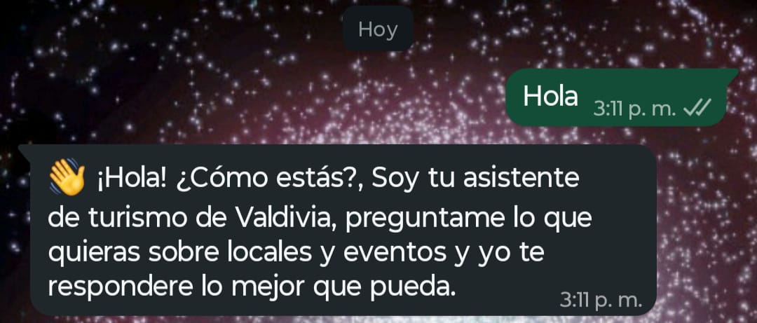
HU-F017 - Como Usuario WhatsApp quiero recibir un mensaje de bienvenida al enviar un mensaje de saludo para orientarme sobre las funcionalidades disponibles.
Criterios de aceptación: Al iniciar una conversación, el usuario recibe un mensaje de bienvenida en menos de 5 segundos. El mensaje incluye un saludo, breve descripción del servicio y opciones iniciales (ej. comandos básicos).
ID | Caso de Prueba | SUT | Datos de prueba | Setup | Pasos de la Prueba | Resultado Esperado | Oracle | Teardown | Fecha | Verificación | Versión | Evidencia
H1-017 | Recepción mensaje de bienvenida | Modulo de WhatsApp | Numero Chatbot: +56930914398 |  | -Abrir WhatsApp -Enviar mensaje al Numero del chatbot | Recepción mensaje de bienvenida del chatbot | Rudy Richter | N/A | 2025-11-11 | Passed | d9279c7b49ed3f49706d4d66ad99ed49dbaa423e
H2-017 | Contenido correcto de mensaje inicial | Modulo de WhatsApp | Numero Chatbot: +56930914398 |  | -Abrir WhatsApp -Enviar mensaje al Numero del chatbot | Información correcta en el mensaje de bienvenida | Rudy Richter | N/A | 2025-11-11 | Passed | d9279c7b49ed3f49706d4d66ad99ed49dbaa423e

HU-F018
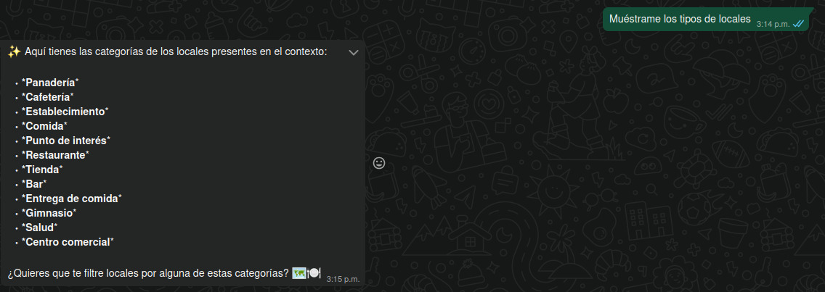
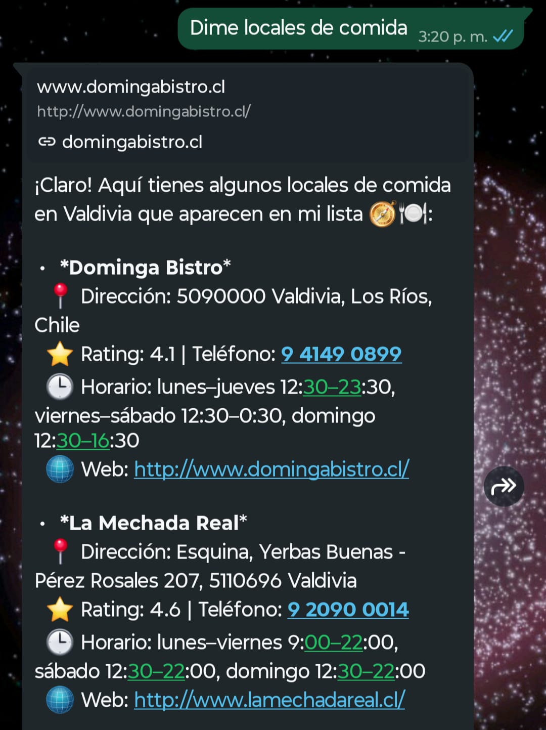
HU-F018 - Como Usuario WhatsApp quiero acceder a categorias para navegar fácilmente entre locales.
Criterios de aceptación: El bot puede mandar las categorias de los locales guardados El bot manda las categorias en español El bot manda locales segun la categoria solicitada
ID | Caso de Prueba | SUT | Datos de prueba | Setup | Pasos de la Prueba | Resultado Esperado | Oracle | Teardown | Fecha | Verificación | Versión | Evidencia
H1-018 | Mostrar Menú | Modulo WhatsApp | Numero Chatbot: +56930914398 Mensaje: "Muestrame los tipos de locales" |  | -Entrar a WhatsApp -Entrar a chat con el numero del chatbot -Enviar mensaje "Muestrame los tipos de locales" | Respuesta con menú/ lista de opciones | Rudy Richter | N/A | 2025-11-11 | Passed | d9279c7b49ed3f49706d4d66ad99ed49dbaa423e
H2-018 | Seleccionar filtro por una opción | Modulo WhatsApp | Numero Chatbot: +56930914398 Mensajes: 1: "Muestrame los tipos de locales" 2: "Dime locales de comida" |  | -Entrar a WhatsApp -Entrar a chat con el numero del chatbot -Enviar mensaje "Muestrame los tipos de locales" -Escribir "Dime locales de comida" | Respuesta del chatbot con locales de comida | Rudy Richter | N/A | 2025-11-11 | Passed | d9279c7b49ed3f49706d4d66ad99ed49dbaa423e

HU-F019
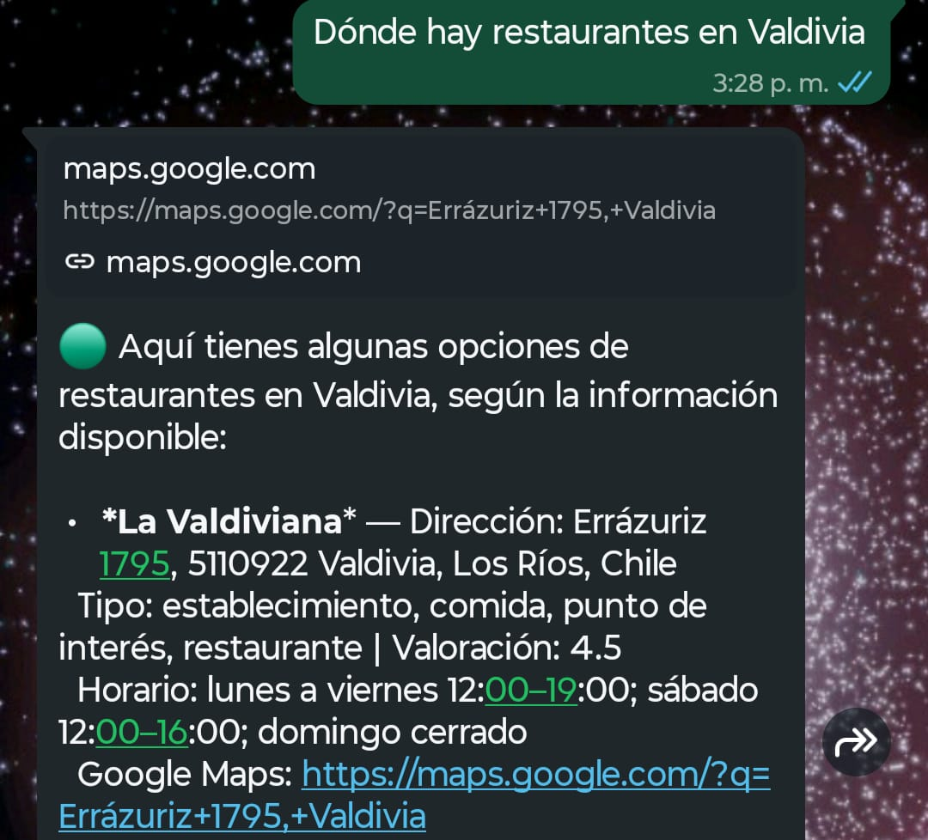
HU-F019 - Como Usuario WhatsApp quiero enviar mensajes de texto al asistente para recibir respuestas personalizadas.
Criterios de aceptación: El bot tiene que comunicarse con la API de ChatGPT El bot tiene que diferenciar el tipo de mensaje que esta recibiendo El bot tiene que responder de manera acorde a la pregunta realizada
ID | Caso de Prueba | SUT | Datos de prueba | Setup | Pasos de la Prueba | Resultado Esperado | Oracle | Teardown | Fecha | Verificación | Versión | Evidencia
H1-019 | Respuesta Personalizada | Modulo WhatsApp | Numero Chatbot: +56930914398 Mensaje: "Donde hay restaurantes en Valdivia" |  | -Entrar a WhatsApp -Entrar a chat con el numero del chatbot -Enviar mensaje "Donde hay restaurantes en Valdivia" | Respuesta del chatbot relacionada con restaurantes en Valdivia | Rudy Richter | N/A | 2025-11-11 | Passed | d9279c7b49ed3f49706d4d66ad99ed49dbaa423e
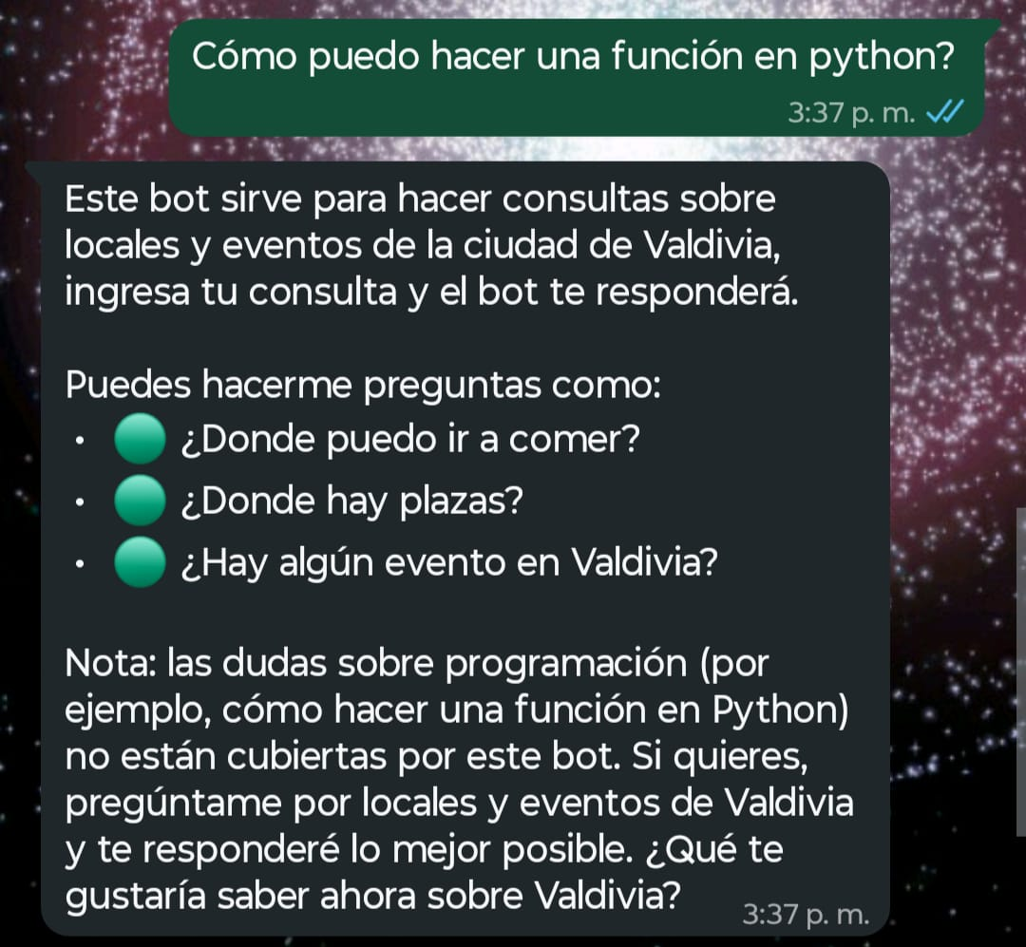
H2-019 | Manejo de consultas no reconocidas | Modulo WhatsApp | Numero Chatbot: +56930914398 Mensaje:"Cómo puedo hacer una función en python?" |  | -Entrar a WhatsApp -Entrar a chat con el numero del chatbot -Enviar mensaje "Cómo puedo hacer una función en python?" | Respuesta del chatbot que orienta al usuario sobre los temas que aborda el chatbot | Rudy Richter | N/A | 2025-11-11 | Passed | d9279c7b49ed3f49706d4d66ad99ed49dbaa423e

HU-F020
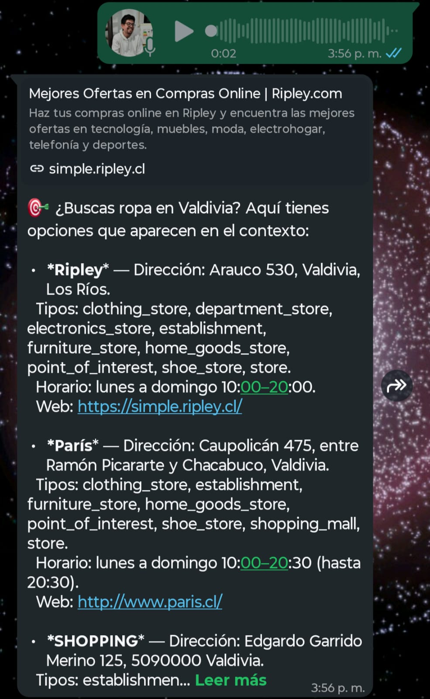
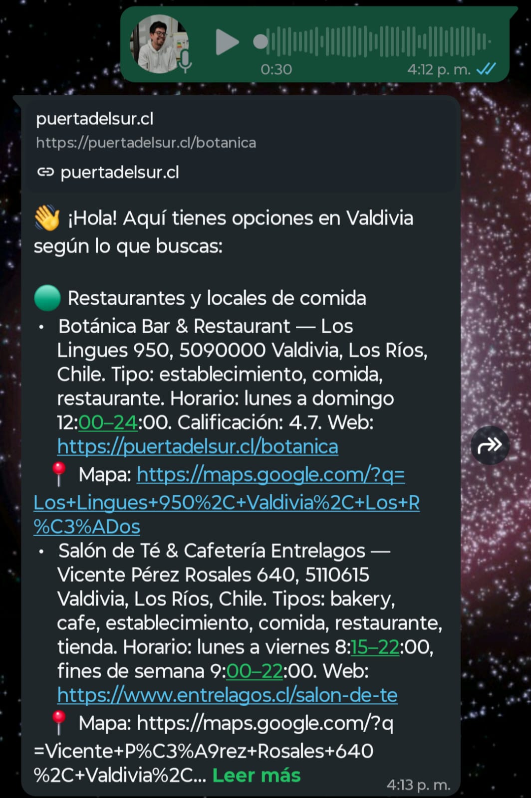
HU-F020 - Como Usuario WhatsApp quiero enviar una nota de voz para que el asistente convierta en consulta para no depender de la escritura.
Criterios de aceptación: El bot es capaz de diferenciar entre mensaje de texto y de audio El bot es capaz de transcribir el mensaje de audio El bot responde a la consulta hecha a travez de mensaje de audio
ID | Caso de Prueba | SUT | Datos de prueba | Setup | Pasos de la Prueba | Resultado Esperado | Oracle | Teardown | Fecha | Verificación | Versión | Evidencia
H1-020 | Recepción de nota de voz | Modulo WhatsApp | Numero Chatbot: +56930914398 Mensaje: "Donde puedo comprar ropa" |  | -Entrar a WhatsApp -Entrar a chat con el numero del chatbot -Enviar mensaje de voz al chatbot | Que le llegue el mensaje de voz y el chatbot te envie un mensaje de vuelta | Rudy Richter | N/A | 2025-11-11 | Passed | d9279c7b49ed3f49706d4d66ad99ed49dbaa423e
H2-020 | Conversión correcta de audio a texto | Modulo WhatsApp | Numero Chatbot: +56930914398 |  | -Entrar a WhatsApp -Entrar a chat con el numero del chatbot -Enviar mensaje de voz al chatbot | Que el mensaje de voz sea transcrito correctamente y responda acorde a la transcripción | Rudy Richter | N/A | 2025-11-11 | Passed | d9279c7b49ed3f49706d4d66ad99ed49dbaa423e
H3-020 | Manejo de mensaje de voz largo | Modulo WhatsApp | Numero Chatbot: +56930914398 |  | -Entrar a WhatsApp -Entrar a chat con el numero del chatbot -Enviar mensaje de voz de mas de 30 segundos al chatbot | El sistema transcribe correctamente y devuelve una respuesta acorde al mensaje | Rudy Richter | N/A | 2025-11-11 | Passed | d9279c7b49ed3f49706d4d66ad99ed49dbaa423e

 |  |  |  |  |  |  |  |  |  |  |  |  | Audio corto | Audio Largo

HU-F021
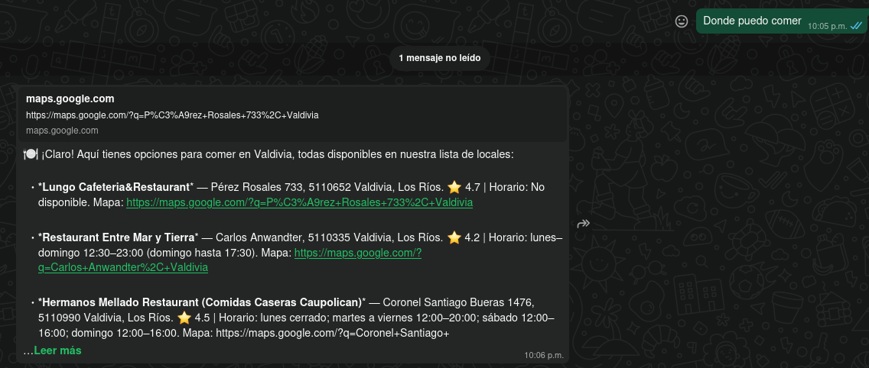
HU-F021 - Como Usuario WhatsApp quiero recibir respuestas en texto natural para comprender fácilmente la información entregada.
ID | Caso de Prueba | SUT | Datos de prueba | Setup | Pasos de la Prueba | Resultado Esperado | Oracle | Teardown | Fecha | Verificación | Versión | Evidencia
H1-021 | Respuesta en lenguaje natural | Modulo WhatsApp | Numero Chatbot: +56930914398 Mensaje: "Donde puedo comer" |  | -Entrar a WhatsApp -Enviar Mensaje de datos de prueba | El bot responde de forma clara y natural la pregunta, proporcionando la información deseada | Rudy Richter | N/A | 2025-11-14 | Passed | d9279c7b49ed3f49706d4d66ad99ed49dbaa423e
H2-021 | Tono cercano y amigable | Modulo WhatsApp | Numero Chatbot: +56930914398 Mensaje: "Donde puedo comer" |  | -Entrar a WhatsApp -Enviar mensaje de datos de prueba | El bot responde con un tono cercano y amigable al usuario, sin usar lenguaje muy formal | Rudy Richter | N/A | 2025-11-14 | Passed | d9279c7b49ed3f49706d4d66ad99ed49dbaa423e

HU-F023
HU-F023 - Como Usuario WhatsApp quiero recibir listas resumidas con botones u opciones rápidas para elegir sin escribir comandos largos.

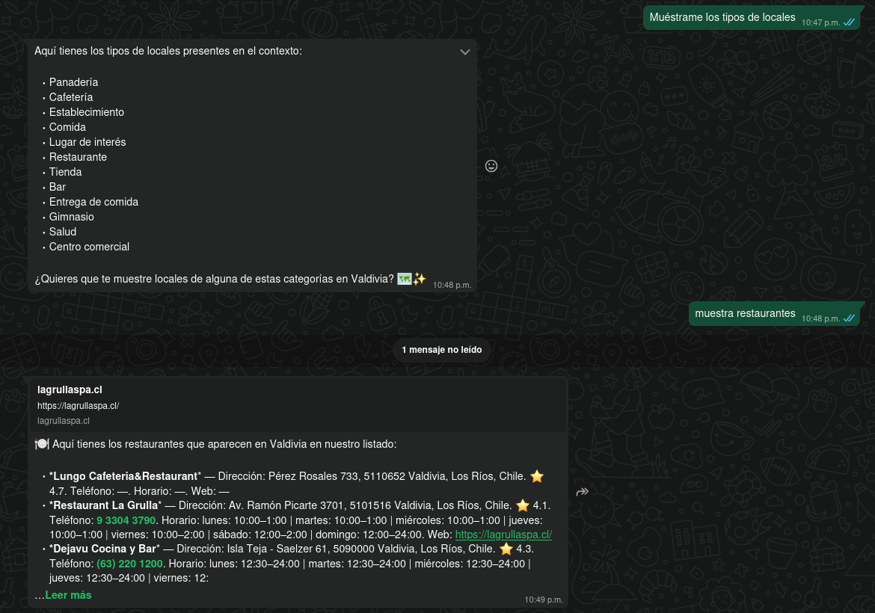
ID | Caso de Prueba | SUT | Datos de prueba | Setup | Pasos de la Prueba | Resultado Esperado | Oracle | Teardown | Fecha | Verificación | Versión | Evidencia
H1-023 | Visualización de opciones | Modulo WhatsApp | Numero Chatbot: +56930914398 Mensaje: "Muéstrame los tipos de locales" |  | -Entrar a WhatsApp -Enviar mensaje de datos de prueba | El chatbot responde con una lista de tipos de locales | Rudy Richter | N/A | 2025-11-14 | Passed | fadacda0911a46de6262a038a181dbd854c5c8f0
H2-023 | Selección de opción | Modulo WhatsApp | Numero Chatbot: +56930914398 Mensaje: "Muéstrame los tipos de locales" Mensaje 2: "muestra restaurantes" |  | -Entrar a WhatsApp -Enviar mensaje de datos de prueba | El chatbot responde con restaurantes de Valdivia | Rudy Richter | N/A | 2025-11-14 | Passed | fadacda0911a46de6262a038a181dbd854c5c8f0

HU-F030
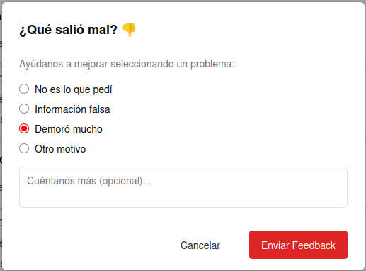
HU-F030 - Como Usuario Web quiero valorar la respuesta recibida con una puntuación y un comentario para aportar feedback que mejore la calidad del asistente.
El sistema permite ingresar un comentario en un campo libre. El comentario se guarda junto con la respuesta evaluada. El administrador puede visualizar en el panel de control los comentarios y puntuaciones asociadas.
ID | Caso de Prueba | SUT | Datos de prueba | Setup | Pasos de la Prueba | Resultado Esperado | Oracle | Teardown | Fecha | Verificación | Versión | Evidencia
H1-030 | Envio de Respuesta mala | Modulo de calificación de respuesta | Link: https://valdiv-ia.inf.uach.cl/ correo: test@gmail.com contraseña: 87654321 |  | -Entrar al link -Iniciar Sesión -Enviar mensaje -Calificar apretando dedo hacia abajo | Muestra campo de texto y opciones con razones de calificacion | Rudy Richter |  | 2025-12-15 | Passed | cbd3c371bae1753abb954181b976bd6105e49bce
H2-030 | Envio de Respuesta buena | Modulo de calificación de respuesta | Link: https://valdiv-ia.inf.uach.cl/ correo: test@gmail.com contraseña: 87654321 |  | -Entrar al link -Iniciar Sesión -Enviar mensaje -Calificar apretando dedo hacia arriba | Envia calificación positiva | Rudy Richter |  | 2025-12-15 | Passed | cbd3c371bae1753abb954181b976bd6105e49bce

HU-F031
HU-F031 - Como Usuario Web quiero registrarme con mi correo electrónico para poder acceder al sistema y guardar mi historial de conversaciones.
Criterios de aceptación: El usuario debe poder ingresar su número de teléfono y recibir un código de verificación por SMS. El usuario debe ingresar el código recibido para confirmar su identidad. El sistema debe rechazar números en formato inválido. El sistema debe rechazar registros duplicados (mismo número telefónico). El OTP debe expirar en un tiempo definido (ej. 5 minutos). Al completarse el registro exitoso, el usuario debe poder iniciar sesión y tener acceso a su historial de conversaciones. En caso de error (número inválido, OTP incorrecto, OTP expirado), el sistema debe informar claramente al usuario.
ID | Caso de Prueba | SUT | Datos de prueba | Setup | Pasos de la Prueba | Resultado Esperado | Oracle | Teardown | Fecha | Verificación | Commit | Evidencia | H2
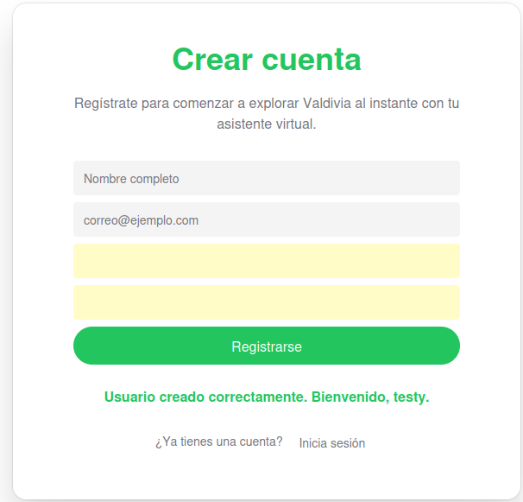
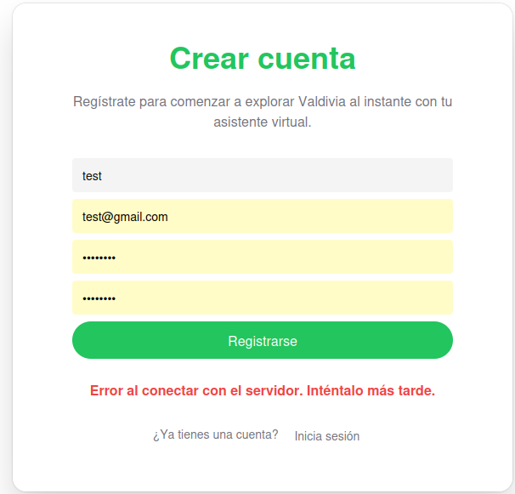
H1-031 | Registro Valido | Modulo Registro | Correo valido, contraseña valida, nombre | Entrar a https://valdiv-ia.inf.uach.cl/ donde entras a la cuenta test utilizando las credenciales correo: test@gmail.com contraseña: 87654321 | -Ir a "Registrarse" -Ingresar datos validos -Apretar Confirmar | Usuario nuevo creado, redireccionamiento a cuenta | Rudy Richter |  | 2025-12-15 | Passed | cbd3c371bae1753abb954181b976bd6105e49bce
H2-031 | Registro Repetido | Modulo Registro | Correo repetido, contraseña valida, nombre | Entrar a https://valdiv-ia.inf.uach.cl/ donde entras a la cuenta test utilizando las mismas crendenciales credenciales de H1-031 correo: test@gmail.com contraseña: 87654321 | -Ir a "Registrarse" -Ingresar datos, incluyendo el correo ya registrado -Apretar Confirmar | Mensaje de error: "Correo ya tiene una cuenta registrada" | Rudy Richter |  | 2025-12-15 | Passed | cbd3c371bae1753abb954181b976bd6105e49bce
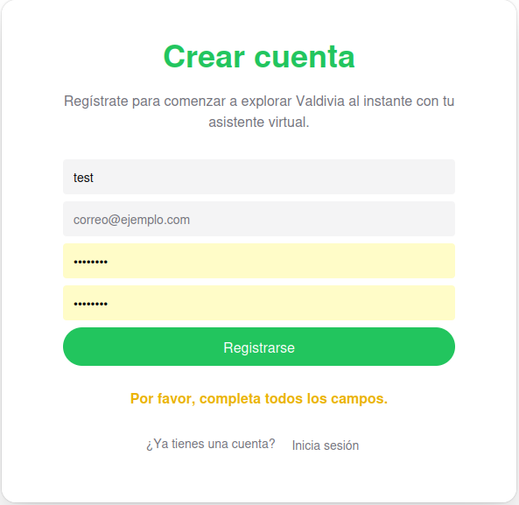
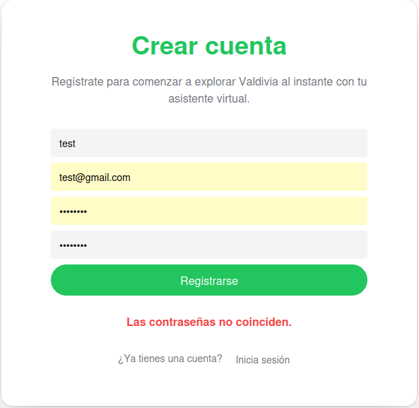
H3-031 | Campos Vacios | Modulo Registro | Falta de correo | Entrar a https://valdiv-ia.inf.uach.cl/ donde entras a la cuenta test utilizando las mismas crendenciales credenciales de H1-031 correo: dejarlo vacio contraseña: 87654321 | -Ir a "Registrarse" -Ingresar datos, excepto el correo -Apretar Confirmar | Mensaje de error: "Debe introducir un correo" | Rudy Richter |  | 2025-12-15 | Passed | cbd3c371bae1753abb954181b976bd6105e49bce
H4-031 | Contraseña no coincide con su confirmación | Modulo Registro | Verificación de contraseña distinta a la inicial | Entrar a https://valdiv-ia.inf.uach.cl/ donde entras a la cuenta test utilizando las mismas crendenciales credenciales de H1-031 correo: test@gmail.com contraseña: 87654321 Validación contraseña: 12345678 | -Ir a "Registrarse" -Ingresar datos, pero en la confirmación de la contraseña poner algo distinto a la inicial -Apretar Confirmar | Mensaje de error: "Las contraseñas no coinciden" | Rudy Richter |  | 2025-12-15 | Passed | cbd3c371bae1753abb954181b976bd6105e49bce
 |  |  |  |  |  |  |  |  |  |  |  | H3 | H4

HU-F032
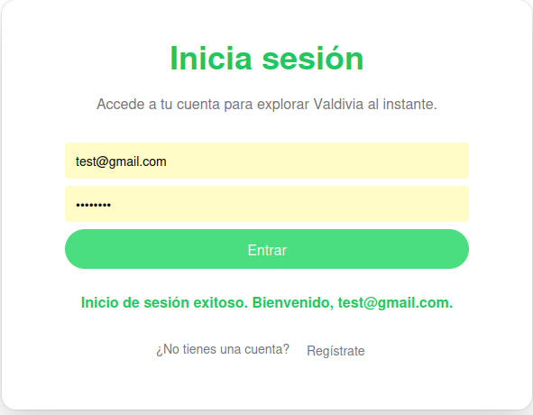
HU-F032 - Como Usuario Web quiero iniciar sesión con mi correo electrónico para acceder a mis conversaciones anteriores y continuar el chat donde lo dejé.
Criterios de aceptación: El usuario debe poder ingresar su número de teléfono registrado y recibir un OTP vía SMS. El sistema debe validar el OTP antes de permitir el acceso. Si el número no está registrado, el sistema debe mostrar un error claro y ofrecer registrarse. El sistema debe rechazar OTP incorrectos o caducados. Tras inicio de sesión exitoso, el usuario debe ser redirigido a la interfaz con su historial de chats. La sesión debe ser persistida mediante un token seguro (JWT u otro mecanismo estándar). El rendimiento de la validación debe mantenerse <2s en condiciones normales.
ID | Caso de Prueba | SUT | Datos de prueba | Setup | Pasos de la Prueba | Resultado Esperado | Oracle | Teardown | Fecha | Verificación | Commit | Evidencia
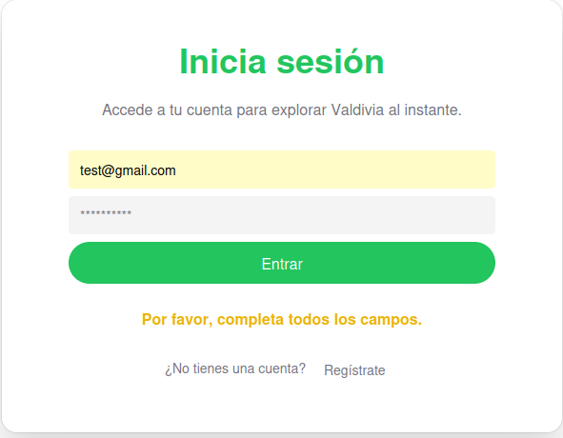
H1-032 | Login Exitoso | Modulo de Login | Usuario valido y contraseña correcta |  | -Ir a pantalla Login -Ingresar credenciales Correctas -Apretar Iniciar Sesión | Acceso exitoso al sistema | Rudy Richter |  | 2025-12-15 | Passed | cbd3c371bae1753abb954181b976bd6105e49bce
H2-032 | Campos vacios | Modulo de Login | Campos en blanco |  | -Dejar correo y/o contraseña en blanco -Apretar iniciar sesión | Mensaje de error: "Debe ingresar usuario y contraseña" | Rudy Richter |  | 2025-12-15 | Passed | cbd3c371bae1753abb954181b976bd6105e49bce |  | H2
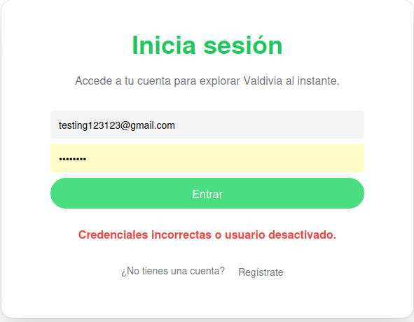
H3-032 | Usuario no registrado | Modulo de Login | Correo no existente |  | -Ir a pantalla login -Ingresar credenciales, en este caso un correo no registrado. -Apretar Iniciar Sesión | Mensaje de error: "Correo no registrado" | Rudy Richter |  | 2025-12-15 | Passed | cbd3c371bae1753abb954181b976bd6105e49bce

HU-F034
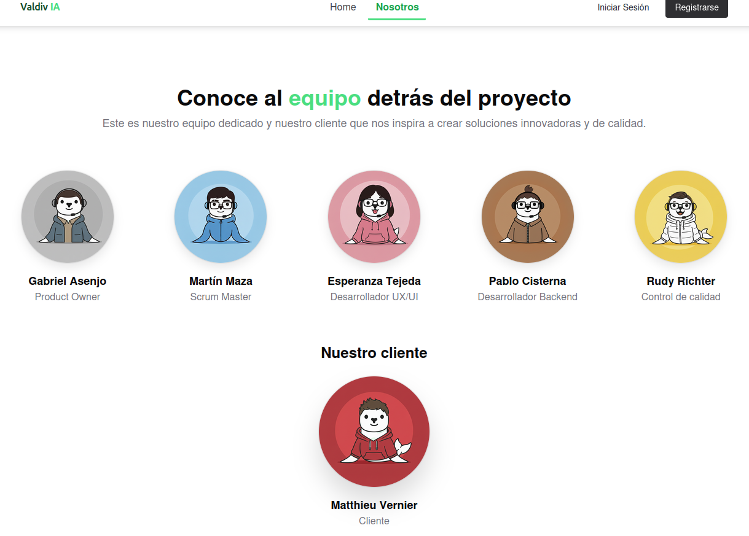
HU-F034 - Como Usuario Web quiero ingresar a la página principal de Valdiv_IA para conocer información sobre el proyecto en base a presentación.
ID | Caso de Prueba | SUT | Datos de prueba | Setup | Pasos de la Prueba | Resultado Esperado | Oracle | Teardown | Fecha | Verificación | Versión | Evidencia
H1-034 | Acceso a la página de información |  | Link: https://valdiv-ia.inf.uach.cl/ |  | -Entrar al link -Apretar boton nosotros | Cambio de pagina a una que habla sobre los creadores | Rudy Richter | N/A | 2025-11-14 | Passed | fadacda0911a46de6262a038a181dbd854c5c8f0
H2-034 | Carga de información sobre el equipo |  | Link: https://valdiv-ia.inf.uach.cl/ |  | -Entrar al link -Apretar boton nosotros | Página nosotros la cual presenta a los creadores de Valdiv_IA y sus respectivos roles | Rudy Richter | N/A | 2025-11-14 | Passed | fadacda0911a46de6262a038a181dbd854c5c8f0

HU-F036
HU-F036 - Como usuario administrador quiero eliminar locales del sistema.

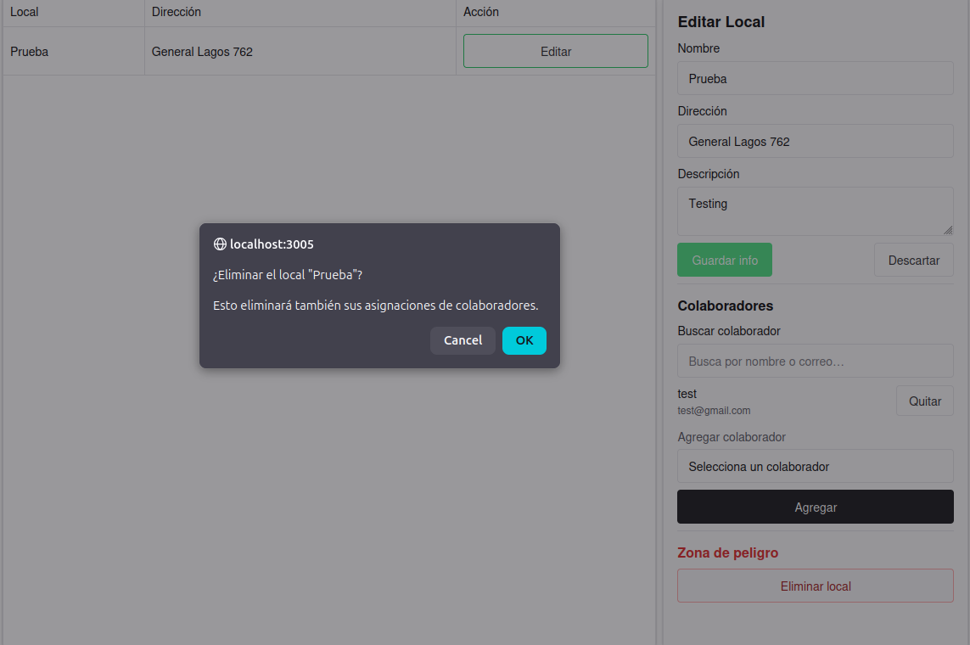
ID | Caso de Prueba | SUT | Datos de prueba | Setup | Pasos de la Prueba | Resultado Esperado | Oracle | Teardown | Fecha | Verificación | Versión | Evidencia

H1-036 | Eliminar un local | Modulo de admin | Nombre local: Prueba Descripcion: Testing Dirección:General Lagos 762 Colaborador: Test Credenciales: admin contraseña: admin123 |  | -Entrar a link -Apretar boton admin -Ingresar credenciales -Apretar modificar local -Elegir local creado en la prueba anterior -Apretar eliminar local -Apretar OK | Mensaje de local eliminado correctamente | Rudy Richter |  | 2025-12-19 | Passed | 6684b4b5c312eb86722a37a9677c5ba09e4d8927

HU-F037
HU-F037 - Como usuario administrador quiero editar locales del sistema.

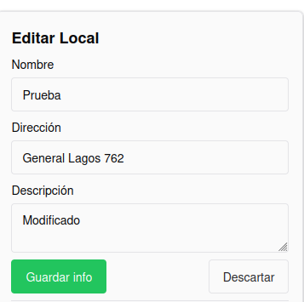
ID | Caso de Prueba | SUT | Datos de prueba | Setup | Pasos de la Prueba | Resultado Esperado | Oracle | Teardown | Fecha | Verificación | Versión | Evidencia
H1-037 | Modificar un local | Modulo de admin | Descripción: Modificado Credenciales: admin contraseña: admin123 | Tener un local creado anteriormente, si no hay realizar prueba H1-035 | -Entrar a link -Apretar boton admin -Ingresar credenciales -Apretar modificar local -Cambiar descripción a la de los datos de prueba -Guardar Cambios | Al volver a ver el local, tendrá cambiada la descripción | Rudy Richter |  | 2025-12-19 | Passed | 6684b4b5c312eb86722a37a9677c5ba09e4d8927

HU-F039
HU-F039 - Como usuario colaborador quiero subir información al sistema

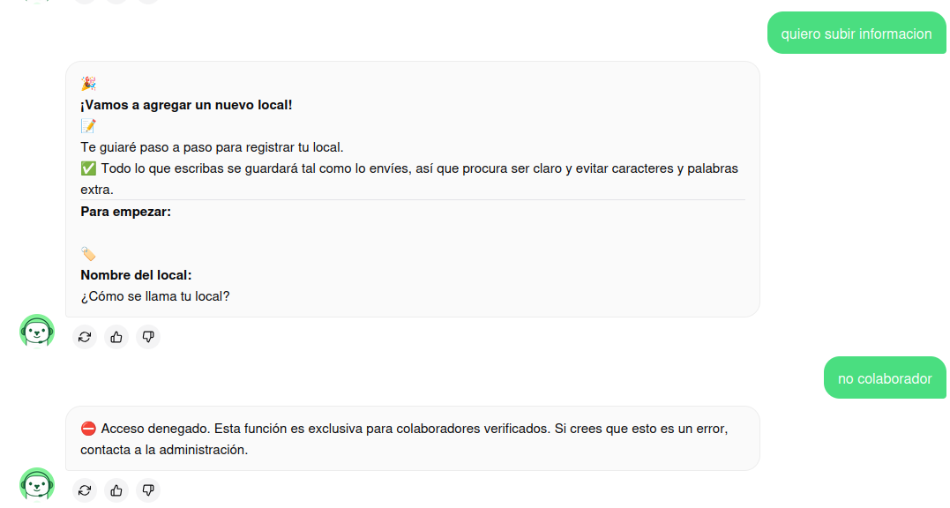
ID | Caso de Prueba | SUT | Datos de prueba | Setup | Pasos de la Prueba | Resultado Esperado | Oracle | Teardown | Fecha | Verificación | Versión | Evidencia
H1-039 | Subir Información | Modulo colaborador | Link: https://valdiv-ia.inf.uach.cl/ correo: test@gmail.com contraseña: 87654321 | Tener test como usuario colaborador, si no esta como colaborador, hacer prueba H1-038 | -Entrar a link -Iniciar Sesión -Escribir "quiero subir información" - Seguir instrucciones del bot con información, hasta confirmar con un "si" | Confirmación del chatbot que se subió información | Rudy Richter |  | 2025-12-19 | Passed | 6684b4b5c312eb86722a37a9677c5ba09e4d8927
H2-039 | Subir información como un usuario no colaborador | Modulo colaborador | Link: https://valdiv-ia.inf.uach.cl/ correo: test2@gmail.com contraseña: 87654321 |  | -Entrar a link -Iniciar Sesión -Escribir "quiero subir información" - Seguir instrucciones del bot con información, hasta confirmar con un "si" | Acceso denegado por el chatbot | Rudy Richter |  | 2025-12-19 | Passed | 6684b4b5c312eb86722a37a9677c5ba09e4d8927

HU-F040
HU-F040 - Como usuario colaborador quiero poder eliminar información de mi local

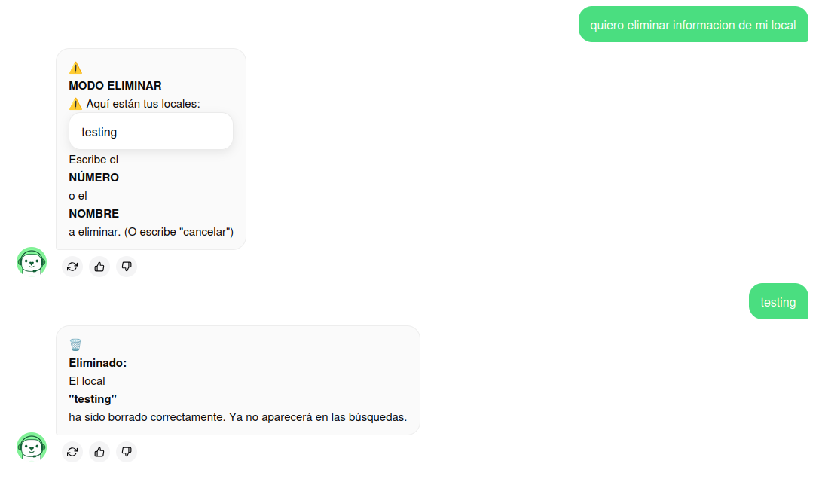
ID | Caso de Prueba | SUT | Datos de prueba | Setup | Pasos de la Prueba | Resultado Esperado | Oracle | Teardown | Fecha | Verificación | Versión | Evidencia
H1-040 | Eliminar local | Modulo Colaborador | Link: https://valdiv-ia.inf.uach.cl/ correo: test@gmail.com contraseña: 87654321 | Tener un local y a test como colaborador, si no tienes un local hacer prueba H1-035 si no tienes test como colaborador hacer prueba H1-038 | -Entrar a link -Iniciar Sesión -Escribir "quiero eliminar un local" - Seguir instrucciones del bot con información, hasta confirmación del chatbot | Chatbot confirma la eliminación del local | Rudy Richter |  | 2025-12-19 | Passed | 6684b4b5c312eb86722a37a9677c5ba09e4d8927

HU-F041
HU-F041 - Como usuario colaborador quiero modificar la información de mi local

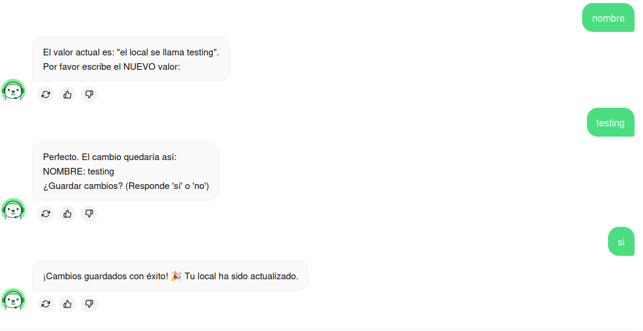
ID | Caso de Prueba | SUT | Datos de prueba | Setup | Pasos de la Prueba | Resultado Esperado | Oracle | Teardown | Fecha | Verificación | Versión | Evidencia
H1-041 | Editar Información | Modulo Colaborador | Link: https://valdiv-ia.inf.uach.cl/ correo: test@gmail.com contraseña: 87654321 | Tener un local y a test como colaborador, si no tienes un local hacer prueba H1-035 si no tienes test como colaborador hacer prueba H1-038 | -Entrar a link -Iniciar Sesión -Escribir "quiero editar información" - Seguir instrucciones del bot con información, hasta confirmar con un "si" | Chatbot confirma el cambio de datos del local | Rudy Richter |  | 2025-12-19 | Passed | 6684b4b5c312eb86722a37a9677c5ba09e4d8927
H2-041 | Editar Información como un no colaborador | Modulo Colaborador | Link: https://valdiv-ia.inf.uach.cl/ correo: test2@gmail.com contraseña: 87654321 | Tener un local, si no tienes un local hacer prueba H1-035 | -Entrar a link -Iniciar Sesión -Escribir "quiero editar información" - Seguir instrucciones del bot con información, hasta confirmar con un "si" | Chatbot dice que el acceso es denegado porque no eres colaborador, por ende no tienes locales | Rudy Richter |  | 2025-12-19 | Passed | 6684b4b5c312eb86722a37a9677c5ba09e4d8927

